CrearMercancia
EJECUCION 1 | CASO DE PRUEBA INICIAL |  |  |  |  |  |  |  |  |  |  |  |  |  |  |  |  |  |  |  |  |  |  |  |  | EJECUCION 2 | CASO DE PRUEBA (REVISIÓN)
 | Id de Caso |  |  |  | CP001
 | Estado del Caso de Prueba |  |  |  | Nuevo |  |  |  |  |  |  |  |  |  |  |  |  |  |  |  |  |  |  |  |  |  | Id de Caso
 | Responsable |  |  |  | Juan Camilo Carreño Niño |  |  |  |  |  |  |  |  |  |  |  |  |  |  |  |  |  |  |  |  |  | Nombre de Caso de prueba |  |  |  | Realizar cotización
 | Objetivo |  |  |  | Realizar creacion de una mercancia |  |  |  |  |  |  |  |  |  |  |  |  |  |  |  |  |  |  |  |  |  | Estado del Caso de Prueba
 | Precondiciones |  |  |  | Ingresar al modulo de mercancias |  |  |  |  |  |  |  |  |  |  |  |  |  |  |  |  |  |  |  |  |  | Responsable |  |  |  | John Styven Rondon Useche
 | Escrito por: |  |  |  | Juan Camilo Carreño Niño |  |  |  |  |  |  |  |  |  |  |  |  |  |  |  |  |  |  |  |  |  | Objetivo |  |  |  | Realizar cotizacion de una moto
 | Fecha de Creación |  |  |  | 2025-09-09 |  |  |  |  |  |  |  |  |  |  |  |  |  |  |  |  |  |  |  |  |  | Precondiciones |  |  |  | Ingresar al modulo de motocicletas
 | Commit |  |  |  | 64ce3194a8879c7efb1e96acdd18ad0ca689a82c |  |  |  |  |  |  |  |  |  |  |  |  |  |  |  |  |  |  |  |  |  | Commit
 | Fecha Ejecución |  |  |  | 2025-09-13 |  |  |  |  |  |  |  |  |  |  |  |  |  |  |  |  |  |  |  |  |  | Escrito por: |  |  |  | John Styven Rondon Useche
 | N° | Paso a Paso |  |  | Resultado Esperado |  | Mensaje | Exitoso |  |  |  |  |  |  |  |  |  |  |  |  |  |  |  |  | Evidencia (parte inferior) |  | Fecha Ejecución
 |  |  |  |  |  |  |  | Si | No |  |  |  |  |  |  |  |  |  |  |  |  |  |  |  |  |  | N° | Paso a Paso |  |  | Resultado Esperado |  | Mensaje | Evaluación |  | Evidencia (parte inferior)
 | 1 | 1- Debe ir a la opcion "Nuevo" y hacer click |  |  | Formulario |  |  | x |  |  |  |  |  |  |  |  |  |  |  |  |  |  |  |  | EV01 |  |  |  |  |  |  |  |  | Si | No
 | 2 | 2- Debe ingresar los datos al formulario |  |  | Caja de texto |  |  | x |  |  |  |  |  |  |  |  |  |  |  |  |  |  |  |  | EV02 |  | 1 | 1- Debe ir a la opcion "moto mt09 " y hacer clic |  |  | Pagina de la moto
 | 3 | 3- Debe seleccionar el "Proveedor" |  |  | Lista desplegable |  | ok | x |  |  |  |  |  |  |  |  |  |  |  |  |  |  |  |  | EV03 |  | 2 | 2- Debe seleccionar "cotiza tu moto" |  |  | Formulario
 | 4 | 4- Debe seleccionar "Tipo pago" |  |  | Lista desplegable |  | ok | x |  |  |  |  |  |  |  |  |  |  |  |  |  |  |  |  | EV04 |  | 3 | 3- Debe registrar su ingreso mensual |  |  | Caja de texto
 | 5 | 5- Debe darle a la opcion "Crear" |  |  | Nuevo registro en la tabla |  | ok | x |  |  |  |  |  |  |  |  |  |  |  |  |  |  |  |  | EV06 |  | 5 | 5- Debe seleccionar la cantidad de meses |  |  | Lista desplegable
 | 6 | 6 - Si algun dato esta mal mandara el mensaje de error |  |  | Mensaje |  | ok | x |  |  |  |  |  |  |  |  |  |  |  |  |  |  |  |  | EV07 |  | 6 | 6- Debe registrar cuota inicial |  |  | Caja de texto
 | Resultado esperado del caso de prueba |  |  |  | Vizualizar la creacion de la nueva mercancia en la tabla |  |  |  |  |  |  |  |  |  |  |  |  |  |  |  |  |  |  |  | Resultado |  | 7 | 7 - Debe ir a la opcion " hacer simulacion " y hacer clic |  |  | Pagina de la cotizacion
 | campos |  | Fecha | Numero de remesa |  | Origen |  | Destino |  | Nombre remitente | Documento remitente | Celular remitente | Nombre destinatario | Documento destinatario | Direccion destinatario | Celular destinatario | Peso | Unidades | Valor declarado | Valor Flete | Valor total | Seleccione Proveedor | Seleccione Tipo Pago | Descripcion | Nuevo registro |  | Resultado esperado del caso de prueba |  |  |  | Visualizar la cotizacion con su tasa de interes, valor a financiar, cuota mensual y los meses a pagar. |  |  |  |  | Resultado
 | ejemplo |  | Seleccion de fecha | REM-8563 |  | Cali |  | Bogota |  | Maderas sas | 900,564,892 | 3,112,045,879 | Maderas la nevera | 900,546,852 | Carrera 78_22_35 | 3,227,896,589 | 200kg | 20 | 500,000 | 800,000 | 1,300,000 | Lista desplegable | Lista desplegable | Opcional | Nuevo registro |  | campos |  | Motos | Ingresos mensuales |  | Actividad economica |  | Plazo en meses |  | Cuoto inicial
 |  |  |  |  |  |  |  |  |  |  |  |  |  |  |  |  |  |  |  |  |  |  |  |  |  |  | ejemplo |  | MT09 | 2,000,000 |  | Termino Fijo |  | 60 |  | 15,000,000
 | Tipo campo |  | date | string |  | string |  | string |  | string | string | string | string | string | string | string | decimal | int | decimal | decimal | decimal | int | int | string | string
 | Restricción |  | N/A | N/A |  | N/A |  | N/A |  | N/A | N/A | N/A | N/A | N/A | N/A | N/A |  |  |  |  |  |  |  | N/A | N/A |  | Tipo campo |  | string | money |  | string |  | int |  | money
 | Valor por defecto |  | N/A | N/A |  | N/A |  | N/A |  | N/A | N/A | N/A | N/A | N/A | N/A | N/A | N/A | N/A | N/A | N/A | N/A | N/A | N/A | N/A | N/A |  | Restricción |  | N/A | Numerico |  | N/A |  | N/A |  | Numerico
 | Permite modificar |  | SI | SI |  | SI |  | SI |  | SI | SI | SI | SI | SI | SI | SI | SI | SI | SI | SI | SI | SI | SI | SI | SI |  | Valor por defecto |  | N/A | N/A |  | N/A |  | 3 |  | N/A
 | Obligatorio |  | SI | SI |  | SI |  | SI |  | SI | SI | SI | SI | SI | SI | SI | SI | SI | SI | SI | SI | SI | SI | SI | SI |  | Permite modificar |  | SI | SI |  | SI |  | SI |  | SI
EJECUCION 1 | EVIDENCIAS |  |  |  |  |  |  |  |  |  |  |  |  |  |  |  |  |  |  |  |  |  |  |  |  | EJECUCION 2 | EVIDENCIAS
 | N° | Paso a Paso |  | 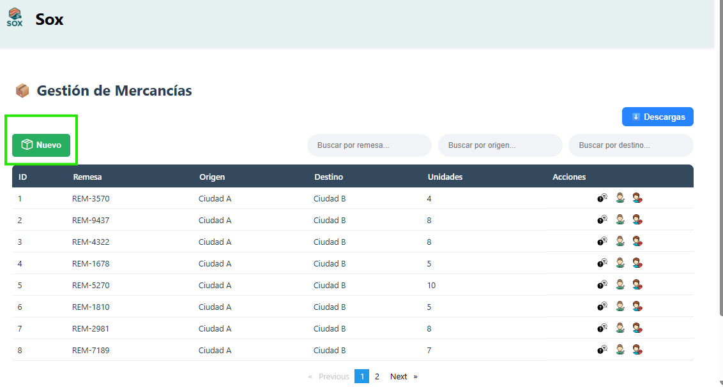
 | EV01 | 1- Debe ir a la opcion "Nuevo" y hacer click

 | EV02 | 2- Debe ingresar los datos al formulario |  | 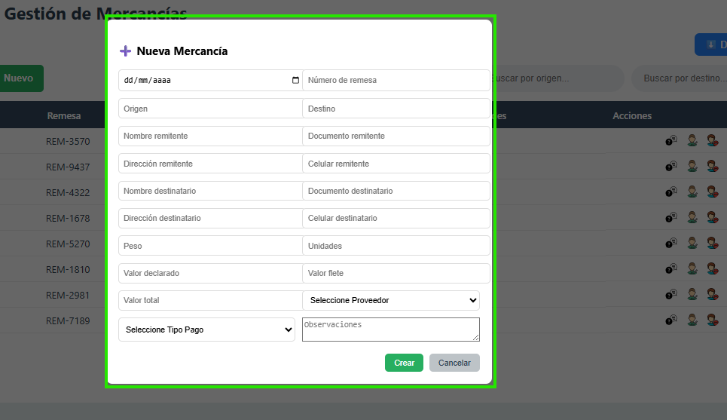

 | EV03 | 3- Debe seleccionar el "Proveedor" |  | 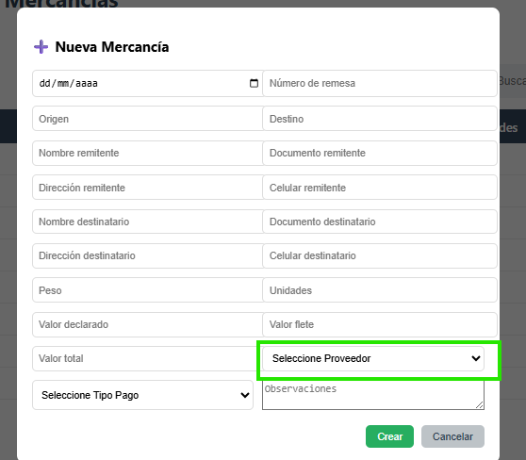

 | EV04 | 4- Debe seleccionar "Tipo pago" |  | 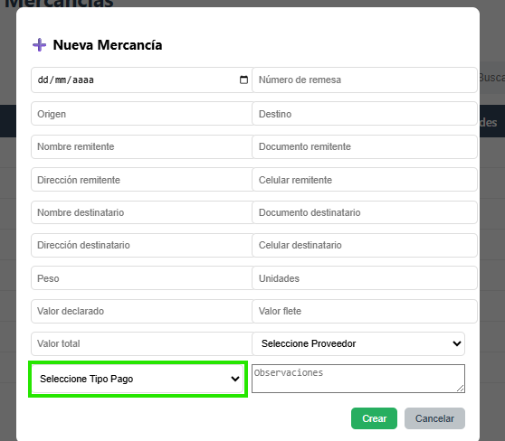

 | EV05 | 5- Debe darle a la opcion "Crear" |  | 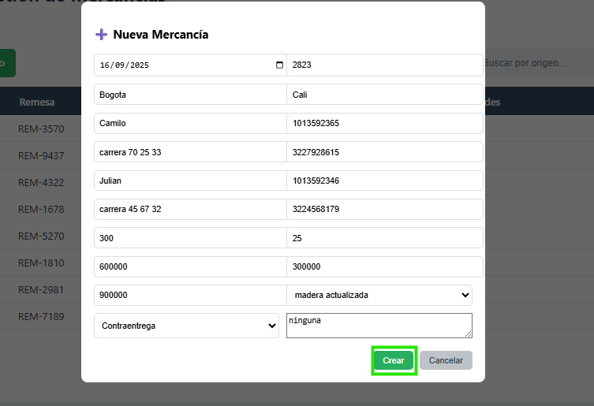
 | EV06 | 6 - Si algun dato esta mal mandara el mensaje de error |  | 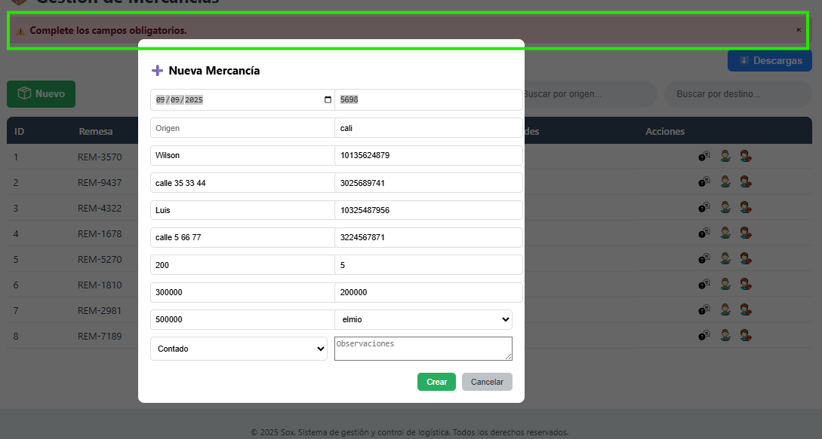
 | RESULTADO | Vizualizar la creacion de la nueva mercancia en la tabla |  | 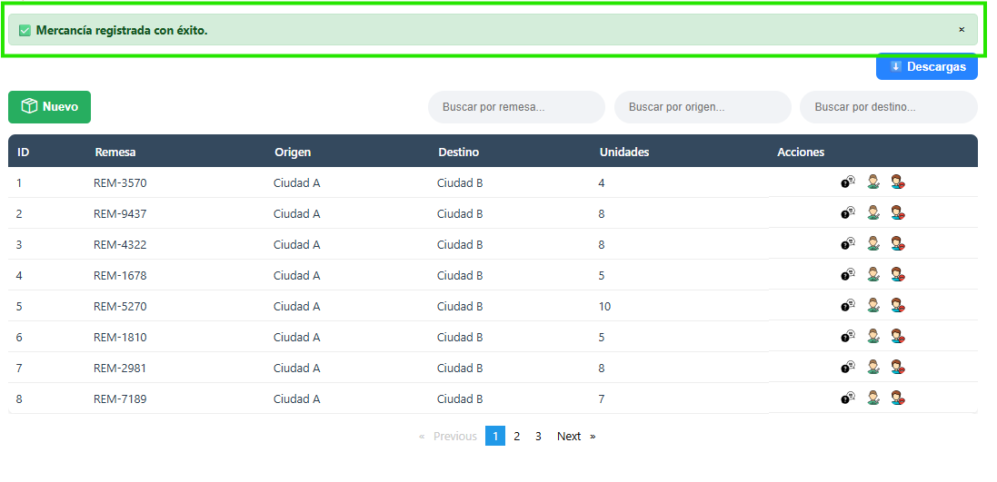

ActualizarMerncancia
EJECUCION 1 | CASO DE PRUEBA INICIAL |  |  |  |  |  |  |  |  |  |  |  |  |  |  |  |  |  |  |  |  |  |  |  |  | EJECUCION 2 | CASO DE PRUEBA (REVISIÓN)
 | Id de Caso |  |  |  | CP002
 | Estado del Caso de Prueba |  |  |  | Nuevo |  |  |  |  |  |  |  |  |  |  |  |  |  |  |  |  |  |  |  |  |  | Id de Caso
 | Responsable |  |  |  | Juan Camilo Carreño Niño |  |  |  |  |  |  |  |  |  |  |  |  |  |  |  |  |  |  |  |  |  | Nombre de Caso de prueba |  |  |  | Realizar cotización
 | Objetivo |  |  |  | Realizar la actualizacion de una mercancia |  |  |  |  |  |  |  |  |  |  |  |  |  |  |  |  |  |  |  |  |  | Estado del Caso de Prueba
 | Precondiciones |  |  |  | Ingresar al modulo de mercancias |  |  |  |  |  |  |  |  |  |  |  |  |  |  |  |  |  |  |  |  |  | Responsable |  |  |  | John Styven Rondon Useche
 | Escrito por: |  |  |  | Juan Camilo Carreño Niño |  |  |  |  |  |  |  |  |  |  |  |  |  |  |  |  |  |  |  |  |  | Objetivo |  |  |  | Realizar cotizacion de una moto
 | Fecha de Creación |  |  |  | 2025-09-09 |  |  |  |  |  |  |  |  |  |  |  |  |  |  |  |  |  |  |  |  |  | Precondiciones |  |  |  | Ingresar al modulo de motocicletas
 | Commit |  |  |  | 64ce3194a8879c7efb1e96acdd18ad0ca689a82c |  |  |  |  |  |  |  |  |  |  |  |  |  |  |  |  |  |  |  |  |  | Commit
 | Fecha Ejecución |  |  |  | 2025-09-13 |  |  |  |  |  |  |  |  |  |  |  |  |  |  |  |  |  |  |  |  |  | Escrito por: |  |  |  | John Styven Rondon Useche
 | N° | Paso a Paso |  |  | Resultado Esperado |  | Mensaje | Exitoso |  |  |  |  |  |  |  |  |  |  |  |  |  |  |  |  | Evidencia (parte inferior) |  | Fecha Ejecución
 |  |  |  |  |  |  |  | Si | No |  |  |  |  |  |  |  |  |  |  |  |  |  |  |  |  |  | N° | Paso a Paso |  |  | Resultado Esperado |  | Mensaje | Evaluación |  | Evidencia (parte inferior)
 | 1 | 1- Debe ir a la opcion "Editar" y hacer click |  |  | Formulario |  |  | x |  |  |  |  |  |  |  |  |  |  |  |  |  |  |  |  | EV01 |  |  |  |  |  |  |  |  | Si | No
 | 2 | 2- Debe modificar los datos actualizar |  |  | Caja de texto |  |  | x |  |  |  |  |  |  |  |  |  |  |  |  |  |  |  |  | EV02 |  | 1 | 1- Debe ir a la opcion "moto mt09 " y hacer clic |  |  | Pagina de la moto
 | 3 | 3- Debe darle a la opcion "Actualizar" |  |  | Actualizacio del registro en la tabla |  | ok | x |  |  |  |  |  |  |  |  |  |  |  |  |  |  |  |  | EV06 |  | 5 | 5- Debe seleccionar la cantidad de meses |  |  | Lista desplegable
 | 4 | 4- Si algun dato esta mal modificado mandara el mensaje de error |  |  | Mensaje |  | ok | x |  |  |  |  |  |  |  |  |  |  |  |  |  |  |  |  | EV07 |  | 6 | 6- Debe registrar cuota inicial |  |  | Caja de texto
 | Resultado esperado del caso de prueba |  |  |  | Vizualizar la actualizacion en la tabla del resgistro de la mercancia |  |  |  |  |  |  |  |  |  |  |  |  |  |  |  |  |  |  |  | Resultado |  | 7 | 7 - Debe ir a la opcion " hacer simulacion " y hacer clic |  |  | Pagina de la cotizacion
 | campos |  | Fecha | Numero de remesa |  | Origen |  | Destino |  | Nombre remitente | Documento remitente | Celular remitente | Nombre destinatario | Documento destinatario | Direccion destinatario | Celular destinatario | Peso | Unidades | Valor declarado | Valor Flete | Valor total | Seleccione Proveedor | Seleccione Tipo Pago | Descripcion | Actualizar registro |  | Resultado esperado del caso de prueba |  |  |  | Visualizar la cotizacion con su tasa de interes, valor a financiar, cuota mensual y los meses a pagar. |  |  |  |  | Resultado
 | ejemplo |  | Seleccion de fecha | REM-8563 |  | Cali |  | Bogota |  | Maderas sas | 900,564,892 | 3,112,045,879 | Maderas la nevera | 900,546,852 | Carrera 78_22_35 | 3,227,896,589 | 200kg | 20 | 500,000 | 800,000 | 1,300,000 | Lista desplegable | Lista desplegable | Opcional | Actualizar registro |  | campos |  | Motos | Ingresos mensuales |  | Actividad economica |  | Plazo en meses |  | Cuoto inicial
 |  |  |  |  |  |  |  |  |  |  |  |  |  |  |  |  |  |  |  |  |  |  |  |  |  |  | ejemplo |  | MT09 | 2,000,000 |  | Termino Fijo |  | 60 |  | 15,000,000
 | Tipo campo |  | date | string |  | string |  | string |  | string | string | string | string | string | string | string | decimal | int | decimal | decimal | decimal | int | int | string | string
 | Restricción |  | N/A | N/A |  | N/A |  | N/A |  | N/A | N/A | N/A | N/A | N/A | N/A | N/A |  |  |  |  |  |  |  | N/A | N/A |  | Tipo campo |  | string | money |  | string |  | int |  | money
 | Valor por defecto |  | N/A | N/A |  | N/A |  | N/A |  | N/A | N/A | N/A | N/A | N/A | N/A | N/A | N/A | N/A | N/A | N/A | N/A | N/A | N/A | N/A | N/A |  | Restricción |  | N/A | Numerico |  | N/A |  | N/A |  | Numerico
 | Permite modificar |  | SI | SI |  | SI |  | SI |  | SI | SI | SI | SI | SI | SI | SI | SI | SI | SI | SI | SI | SI | SI | SI | SI |  | Valor por defecto |  | N/A | N/A |  | N/A |  | 3 |  | N/A
 | Obligatorio |  | SI | SI |  | SI |  | SI |  | SI | SI | SI | SI | SI | SI | SI | SI | SI | SI | SI | SI | SI | SI | SI | SI |  | Permite modificar |  | SI | SI |  | SI |  | SI |  | SI
EJECUCION 1 | EVIDENCIAS |  |  |  |  |  |  |  |  |  |  |  |  |  |  |  |  |  |  |  |  |  |  |  |  | EJECUCION 2 | EVIDENCIAS
 | N° | Paso a Paso |  | 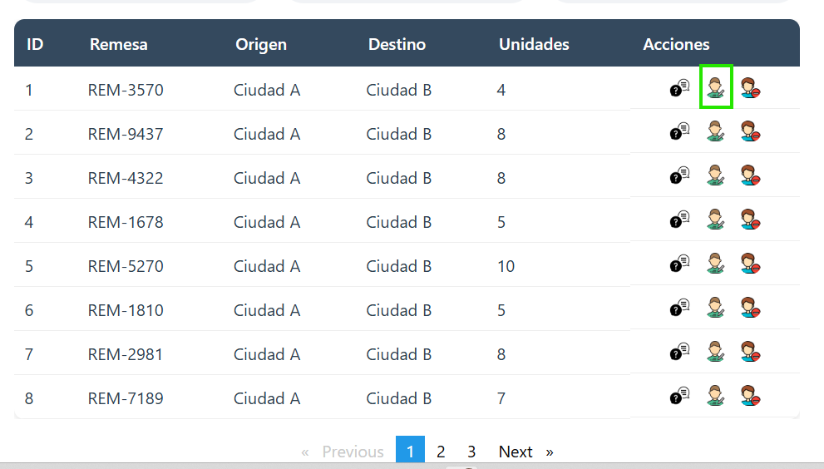
 | EV01 | 1- Debe ir a la opcion "Editar" y hacer click

 | EV02 | 2- Debe modificar los datos actualizar |  | 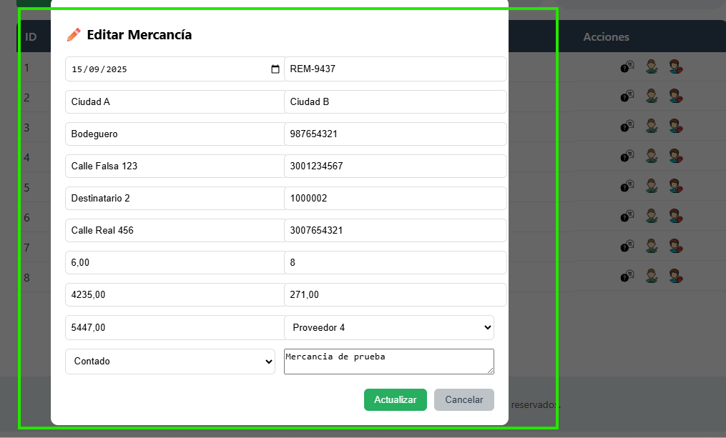

 | EV03 | 3- Debe darle a la opcion "Actualizar" |  | 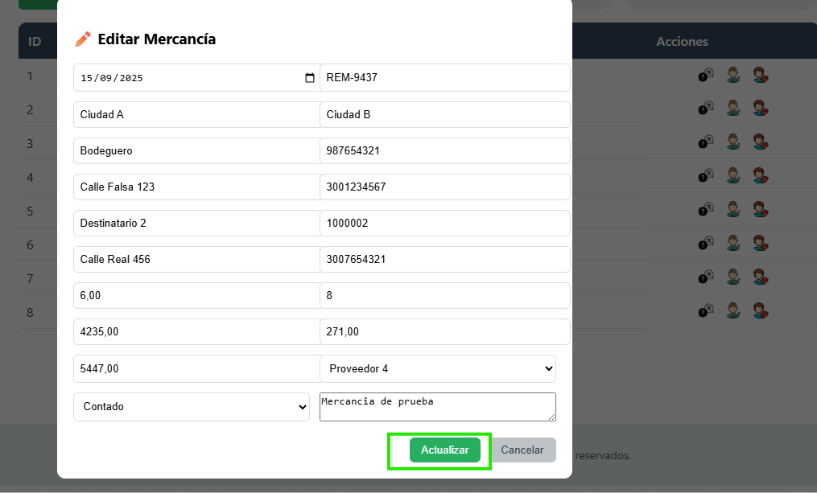

 | EV04 | 4- Si algun dato esta mal modificado mandara el mensaje de error |  | 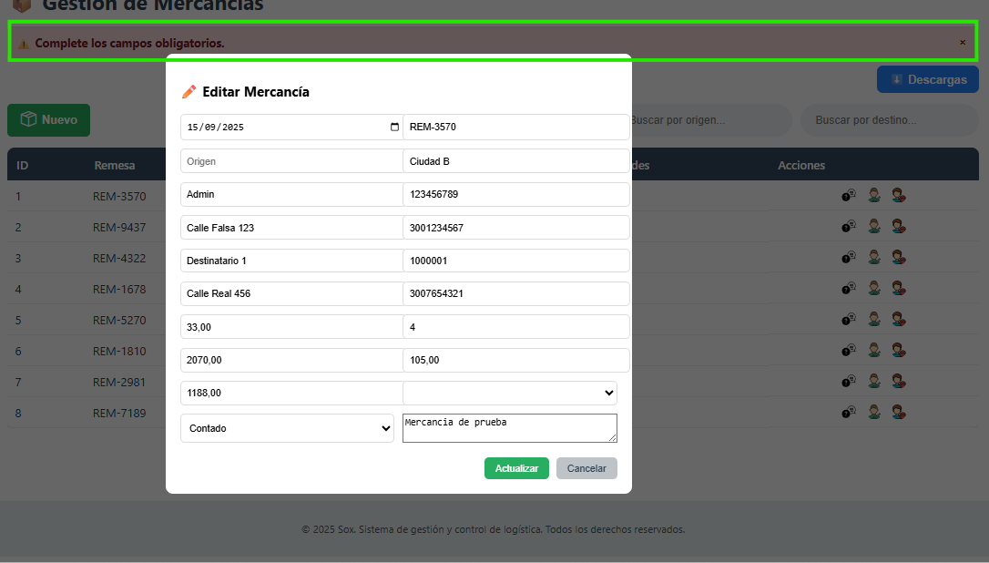

 | RESULTADO | Vizualizar la actualizacion en la tabla del resgistro de la mercancia |  | 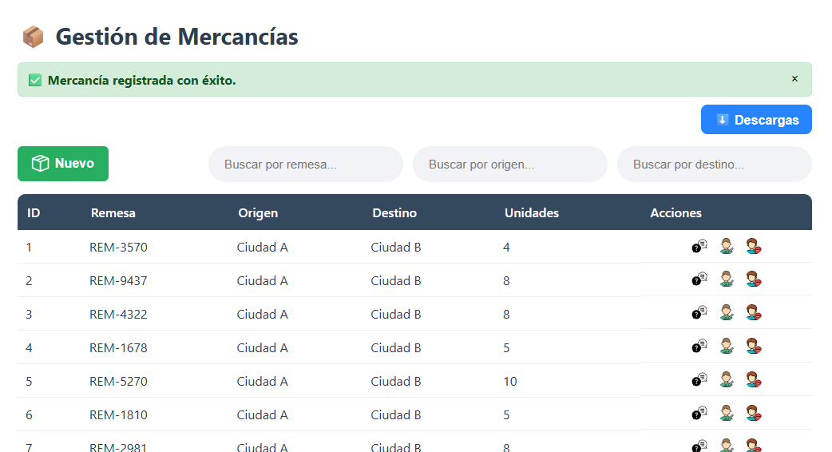

ConsultarMercancia
EJECUCION 1 | CASO DE PRUEBA INICIAL |  |  |  |  |  |  |  |  |  |  |  |  |  |  |  |  |  |  |  |  |  |  |  |  | EJECUCION 2 | CASO DE PRUEBA (REVISIÓN)
 | Id de Caso |  |  |  | CP003
 | Estado del Caso de Prueba |  |  |  | Nuevo |  |  |  |  |  |  |  |  |  |  |  |  |  |  |  |  |  |  |  |  |  | Id de Caso
 | Responsable |  |  |  | Juan Camilo Carreño Niño |  |  |  |  |  |  |  |  |  |  |  |  |  |  |  |  |  |  |  |  |  | Nombre de Caso de prueba |  |  |  | Realizar cotización
 | Objetivo |  |  |  | Realizar la consulta de una mercancia |  |  |  |  |  |  |  |  |  |  |  |  |  |  |  |  |  |  |  |  |  | Estado del Caso de Prueba
 | Precondiciones |  |  |  | Ingresar al modulo de mercancias |  |  |  |  |  |  |  |  |  |  |  |  |  |  |  |  |  |  |  |  |  | Responsable |  |  |  | John Styven Rondon Useche
 | Escrito por: |  |  |  | Juan Camilo Carreño Niño |  |  |  |  |  |  |  |  |  |  |  |  |  |  |  |  |  |  |  |  |  | Objetivo |  |  |  | Realizar cotizacion de una moto
 | Fecha de Creación |  |  |  | 2025-09-09 |  |  |  |  |  |  |  |  |  |  |  |  |  |  |  |  |  |  |  |  |  | Precondiciones |  |  |  | Ingresar al modulo de motocicletas
 | Commit |  |  |  | 64ce3194a8879c7efb1e96acdd18ad0ca689a82c |  |  |  |  |  |  |  |  |  |  |  |  |  |  |  |  |  |  |  |  |  | Commit
 | Fecha Ejecución |  |  |  | 2025-09-13 |  |  |  |  |  |  |  |  |  |  |  |  |  |  |  |  |  |  |  |  |  | Escrito por: |  |  |  | John Styven Rondon Useche
 | N° | Paso a Paso |  |  | Resultado Esperado |  | Mensaje | Exitoso |  |  |  |  |  |  |  |  |  |  |  |  |  |  |  |  | Evidencia (parte inferior) |  | Fecha Ejecución
 |  |  |  |  |  |  |  | Si | No |  |  |  |  |  |  |  |  |  |  |  |  |  |  |  |  |  | N° | Paso a Paso |  |  | Resultado Esperado |  | Mensaje | Evaluación |  | Evidencia (parte inferior)
 | 1 | 1- Debe ir a la opcion "Buscar por remesa" y hacer click y ingresar la remesa |  |  | Formulario |  |  | x |  |  |  |  |  |  |  |  |  |  |  |  |  |  |  |  | EV01 |  |  |  |  |  |  |  |  | Si | No
 | 2 | 2- Debe ir a la opcion"Buscar por origen" dar clik y ingresar origen |  |  | Registro |  |  | x |  |  |  |  |  |  |  |  |  |  |  |  |  |  |  |  | EV02 |  | 1 | 1- Debe ir a la opcion "moto mt09 " y hacer clic |  |  | Pagina de la moto
 | 3 | 3- Debe ir a la opcion "Buscar por destino" dar click y ingresar el destino |  |  | Registro |  | ok | x |  |  |  |  |  |  |  |  |  |  |  |  |  |  |  |  | EV03 |  | 2 | 2- Debe seleccionar "cotiza tu moto" |  |  | Formulario
 | 4 | 4- Debe ir a la opcion "Consultar" y dar click |  |  | Formualrio |  | ok | x |  |  |  |  |  |  |  |  |  |  |  |  |  |  |  |  | EV04 |  | 3 | 3- Debe registrar su ingreso mensual |  |  | Caja de texto
 | 5 | 5- Si la consultas por filtros no existe no muestra nada |  |  | Nuevo registro en la tabla |  | ok | x |  |  |  |  |  |  |  |  |  |  |  |  |  |  |  |  | EV06 |  | 5 | 5- Debe seleccionar la cantidad de meses |  |  | Lista desplegable
 | 6 | 6 - Para finalizar la consulta debe ir a la opcion "Cerrar" y darle clik |  |  | Mensaje |  | ok | x |  |  |  |  |  |  |  |  |  |  |  |  |  |  |  |  | EV07 |  | 6 | 6- Debe registrar cuota inicial |  |  | Caja de texto
 | Resultado esperado del caso de prueba |  |  |  | Vizualizar la consulta de una mercancia |  |  |  |  |  |  |  |  |  |  |  |  |  |  |  |  |  |  |  | Resultado |  | 7 | 7 - Debe ir a la opcion " hacer simulacion " y hacer clic |  |  | Pagina de la cotizacion
 | campos |  | Fecha | Numero de remesa |  | Origen |  | Destino |  | Nombre remitente | Documento remitente | Celular remitente | Nombre destinatario | Documento destinatario | Direccion destinatario | Celular destinatario | Peso | Unidades | Valor declarado | Valor Flete | Valor total | Seleccione Proveedor | Seleccione Tipo Pago | Descripcion | Nuevo registro |  | Resultado esperado del caso de prueba |  |  |  | Visualizar la cotizacion con su tasa de interes, valor a financiar, cuota mensual y los meses a pagar. |  |  |  |  | Resultado
 | ejemplo |  | Seleccion de fecha | REM-8563 |  | Cali |  | Bogota |  | Maderas sas | 900,564,892 | 3,112,045,879 | Maderas la nevera | 900,546,852 | Carrera 78_22_35 | 3,227,896,589 | 200kg | 20 | 500,000 | 800,000 | 1,300,000 | Lista desplegable | Lista desplegable | Opcional | Nuevo registro |  | campos |  | Motos | Ingresos mensuales |  | Actividad economica |  | Plazo en meses |  | Cuoto inicial
 |  |  |  |  |  |  |  |  |  |  |  |  |  |  |  |  |  |  |  |  |  |  |  |  |  |  | ejemplo |  | MT09 | 2,000,000 |  | Termino Fijo |  | 60 |  | 15,000,000
 | Tipo campo |  | date | string |  | string |  | string |  | string | string | string | string | string | string | string | decimal | int | decimal | decimal | decimal | int | int | string | string
 | Restricción |  | N/A | N/A |  | N/A |  | N/A |  | N/A | N/A | N/A | N/A | N/A | N/A | N/A |  |  |  |  |  |  |  | N/A | N/A |  | Tipo campo |  | string | money |  | string |  | int |  | money
 | Valor por defecto |  | N/A | N/A |  | N/A |  | N/A |  | N/A | N/A | N/A | N/A | N/A | N/A | N/A | N/A | N/A | N/A | N/A | N/A | N/A | N/A | N/A | N/A |  | Restricción |  | N/A | Numerico |  | N/A |  | N/A |  | Numerico
 | Permite modificar |  | SI | SI |  | SI |  | SI |  | SI | SI | SI | SI | SI | SI | SI | SI | SI | SI | SI | SI | SI | SI | SI | SI |  | Valor por defecto |  | N/A | N/A |  | N/A |  | 3 |  | N/A
 | Obligatorio |  | SI | SI |  | SI |  | SI |  | SI | SI | SI | SI | SI | SI | SI | SI | SI | SI | SI | SI | SI | SI | SI | SI |  | Permite modificar |  | SI | SI |  | SI |  | SI |  | SI
EJECUCION 1 | EVIDENCIAS |  |  |  |  |  |  |  |  |  |  |  |  |  |  |  |  |  |  |  |  |  |  |  |  | EJECUCION 2 | EVIDENCIAS
 | N° | Paso a Paso |  | 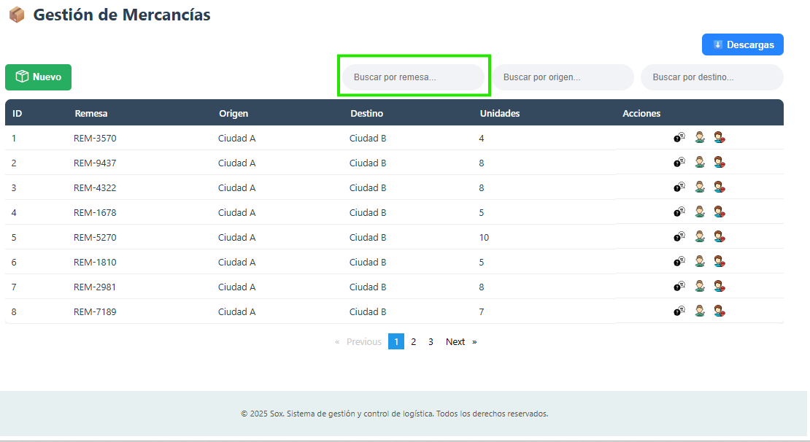
 | EV01 | 1- Debe ir a la opcion "Buscar por remesa" y hacer click y ingresar la remesa

 | EV02 | 2- Debe ir a la opcion"Buscar por origen" dar clik y ingresar origen |  | 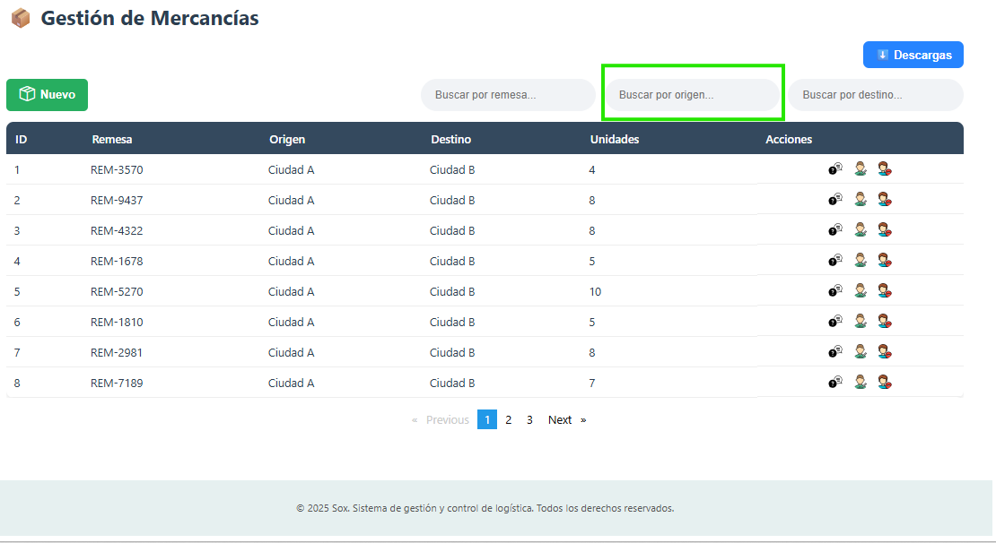

 | EV03 | 3- Debe ir a la opcion "Buscar por destino" dar click y ingresar el destino |  | 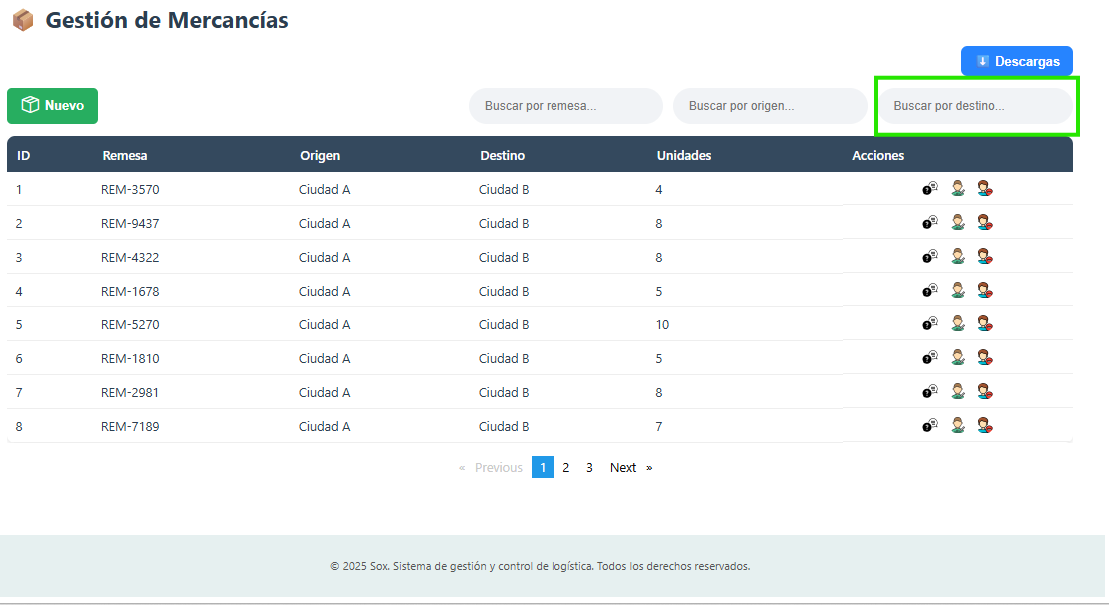

 | EV04 | 4- Debe ir a la opcion "Consultar" y dar click |  | 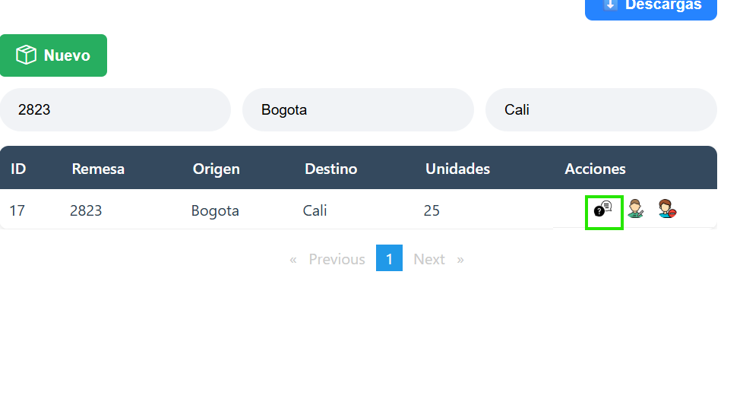

 | EV05 | 5- Si la consultas por filtros no existe no muestra nada |  | 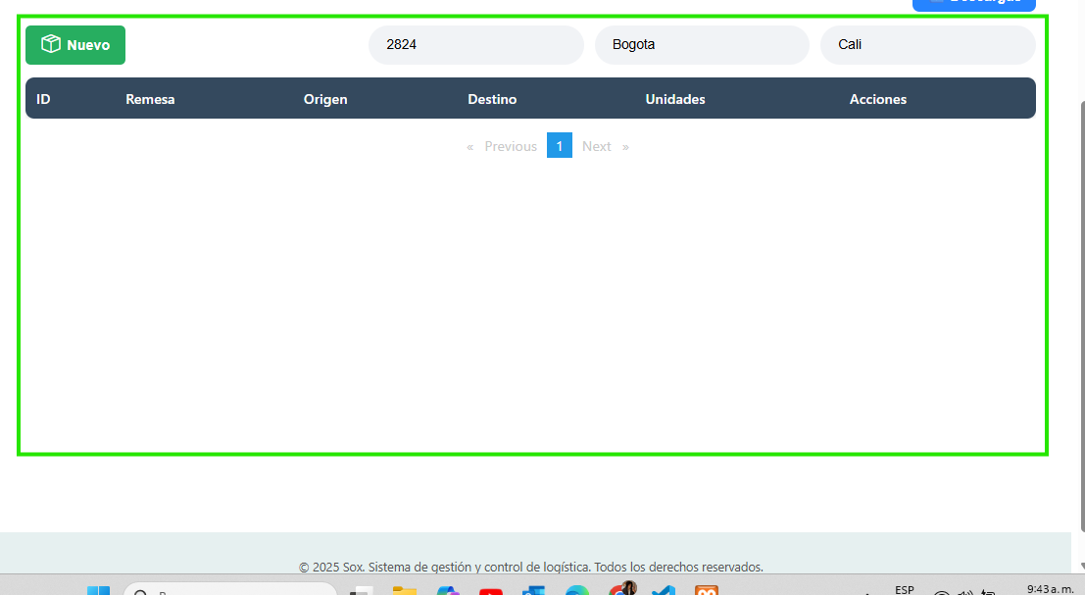
 | EV06 | 6 - Para finalizar la consulta debe ir a la opcion "Cerrar" y darle clik |  | 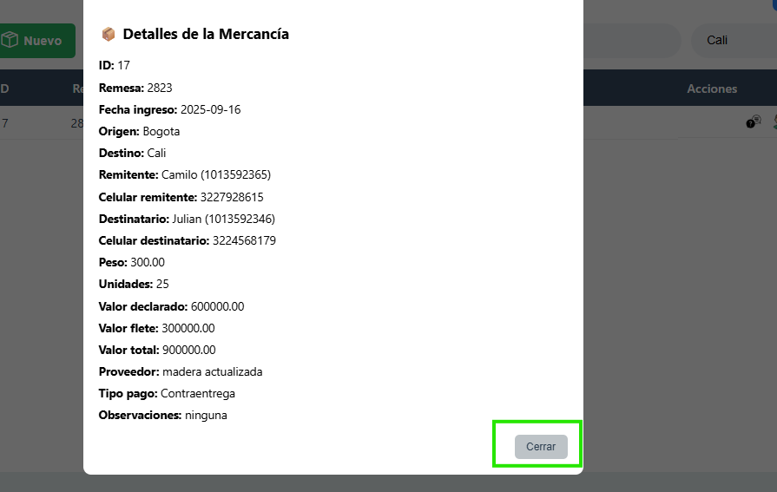
 | RESULTADO | Vizualizar la consulta de una mercancia |  | 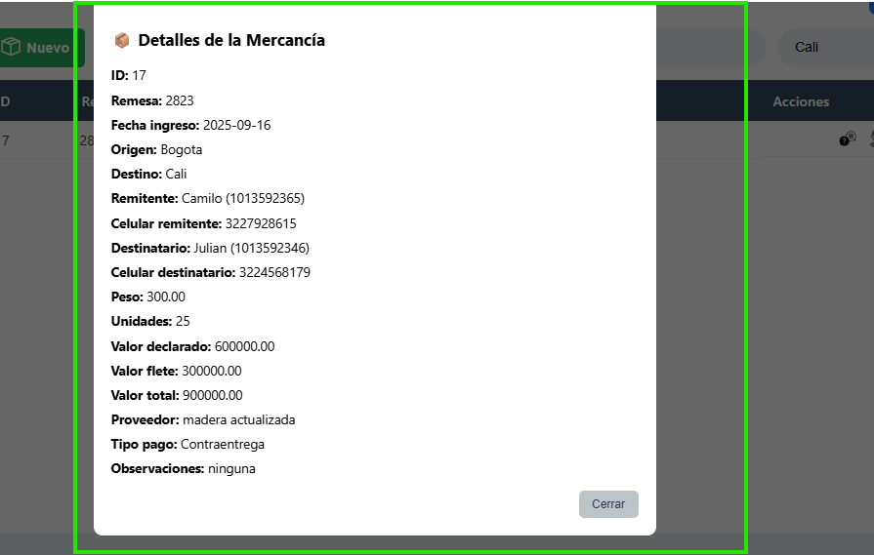

EliminarMercancia
EJECUCION 1 | CASO DE PRUEBA INICIAL |  |  |  |  |  |  |  |  |  |  |  |  |  |  |  |  |  |  |  |  |  |  |  |  | EJECUCION 2 | CASO DE PRUEBA (REVISIÓN)
 | Id de Caso |  |  |  | CP004
 | Estado del Caso de Prueba |  |  |  | Nuevo |  |  |  |  |  |  |  |  |  |  |  |  |  |  |  |  |  |  |  |  |  | Id de Caso
 | Responsable |  |  |  | Juan Camilo Carreño Niño |  |  |  |  |  |  |  |  |  |  |  |  |  |  |  |  |  |  |  |  |  | Nombre de Caso de prueba |  |  |  | Realizar cotización
 | Objetivo |  |  |  | Realizar la eliminacion de una mercancia |  |  |  |  |  |  |  |  |  |  |  |  |  |  |  |  |  |  |  |  |  | Estado del Caso de Prueba
 | Precondiciones |  |  |  | Ingresar al modulo de mercancias |  |  |  |  |  |  |  |  |  |  |  |  |  |  |  |  |  |  |  |  |  | Responsable |  |  |  | John Styven Rondon Useche
 | Escrito por: |  |  |  | Juan Camilo Carreño Niño |  |  |  |  |  |  |  |  |  |  |  |  |  |  |  |  |  |  |  |  |  | Objetivo |  |  |  | Realizar cotizacion de una moto
 | Fecha de Creación |  |  |  | 2025-09-09 |  |  |  |  |  |  |  |  |  |  |  |  |  |  |  |  |  |  |  |  |  | Precondiciones |  |  |  | Ingresar al modulo de motocicletas
 | Commit |  |  |  | 64ce3194a8879c7efb1e96acdd18ad0ca689a82c |  |  |  |  |  |  |  |  |  |  |  |  |  |  |  |  |  |  |  |  |  | Commit
 | Fecha Ejecución |  |  |  | 2025-09-13 |  |  |  |  |  |  |  |  |  |  |  |  |  |  |  |  |  |  |  |  |  | Escrito por: |  |  |  | John Styven Rondon Useche
 | N° | Paso a Paso |  |  | Resultado Esperado |  | Mensaje | Exitoso |  |  |  |  |  |  |  |  |  |  |  |  |  |  |  |  | Evidencia (parte inferior) |  | Fecha Ejecución
 |  |  |  |  |  |  |  | Si | No |  |  |  |  |  |  |  |  |  |  |  |  |  |  |  |  |  | N° | Paso a Paso |  |  | Resultado Esperado |  | Mensaje | Evaluación |  | Evidencia (parte inferior)
 | 1 | 1- Debe ir a la opcion "Eliminar" y hacer click |  |  | Formulario |  |  | x |  |  |  |  |  |  |  |  |  |  |  |  |  |  |  |  | EV01 |  |  |  |  |  |  |  |  | Si | No
 | 2 | 2- Debe confirmar la eliminacion de la mercancia en la opcion"Aceptar"y hacer click |  |  | Mensaje |  | ¿Deseas eliminar esta mercancía? | x |  |  |  |  |  |  |  |  |  |  |  |  |  |  |  |  | EV02 |  | 1 | 1- Debe ir a la opcion "moto mt09 " y hacer clic |  |  | Pagina de la moto
 | Resultado esperado del caso de prueba |  |  |  | Vizualizar la eliminacion de una mercancia |  |  |  |  |  |  |  |  |  |  |  |  |  |  |  |  |  |  |  | Resultado |  | 7 | 7 - Debe ir a la opcion " hacer simulacion " y hacer clic |  |  | Pagina de la cotizacion
 | campos |  | Fecha | Numero de remesa |  | Origen |  | Destino |  | Nombre remitente | Documento remitente | Celular remitente | Nombre destinatario | Documento destinatario | Direccion destinatario | Celular destinatario | Peso | Unidades | Valor declarado | Valor Flete | Valor total | Seleccione Proveedor | Seleccione Tipo Pago | Descripcion | Eliminar registro |  | Resultado esperado del caso de prueba |  |  |  | Visualizar la cotizacion con su tasa de interes, valor a financiar, cuota mensual y los meses a pagar. |  |  |  |  | Resultado
 | ejemplo |  | Seleccion de fecha | REM-8563 |  | Cali |  | Bogota |  | Maderas sas | 900,564,892 | 3,112,045,879 | Maderas la nevera | 900,546,852 | Carrera 78_22_35 | 3,227,896,589 | 200kg | 20 | 500,000 | 800,000 | 1,300,000 | Lista desplegable | Lista desplegable | Opcional | Eliminar registro |  | campos |  | Motos | Ingresos mensuales |  | Actividad economica |  | Plazo en meses |  | Cuoto inicial
 |  |  |  |  |  |  |  |  |  |  |  |  |  |  |  |  |  |  |  |  |  |  |  |  |  |  | ejemplo |  | MT09 | 2,000,000 |  | Termino Fijo |  | 60 |  | 15,000,000
 | Tipo campo |  | date | string |  | string |  | string |  | string | string | string | string | string | string | string | decimal | int | decimal | decimal | decimal | int | int | string | string
 | Restricción |  | N/A | N/A |  | N/A |  | N/A |  | N/A | N/A | N/A | N/A | N/A | N/A | N/A |  |  |  |  |  |  |  | N/A | N/A |  | Tipo campo |  | string | money |  | string |  | int |  | money
 | Valor por defecto |  | N/A | N/A |  | N/A |  | N/A |  | N/A | N/A | N/A | N/A | N/A | N/A | N/A | N/A | N/A | N/A | N/A | N/A | N/A | N/A | N/A | N/A |  | Restricción |  | N/A | Numerico |  | N/A |  | N/A |  | Numerico
 | Permite modificar |  | SI | SI |  | SI |  | SI |  | SI | SI | SI | SI | SI | SI | SI | SI | SI | SI | SI | SI | SI | SI | SI | SI |  | Valor por defecto |  | N/A | N/A |  | N/A |  | 3 |  | N/A
 | Obligatorio |  | SI | SI |  | SI |  | SI |  | SI | SI | SI | SI | SI | SI | SI | SI | SI | SI | SI | SI | SI | SI | SI | SI |  | Permite modificar |  | SI | SI |  | SI |  | SI |  | SI
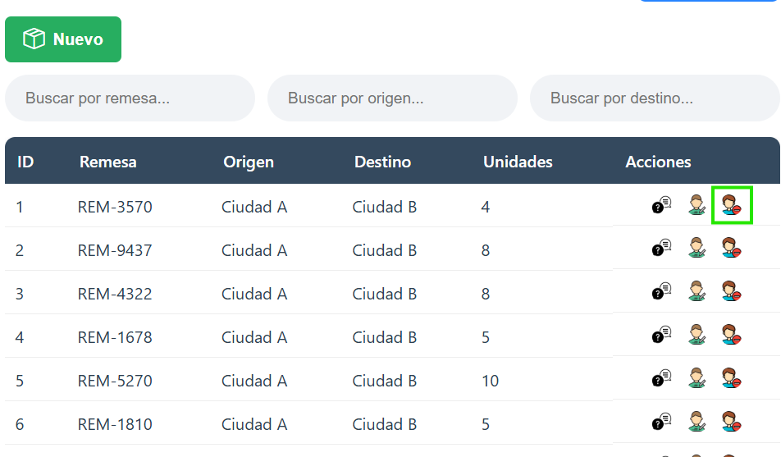
EJECUCION 1 | EVIDENCIAS |  |  |  |  |  |  |  |  |  |  |  |  |  |  |  |  |  |  |  |  |  |  |  |  | EJECUCION 2 | EVIDENCIAS
 | N° | Paso a Paso
 | EV01 | 1- Debe ir a la opcion "Eliminar" y hacer click

 | EV02 | 2- Debe confirmar la eliminacion de la mercancia en la opcion"Aceptar"y hacer click |  | 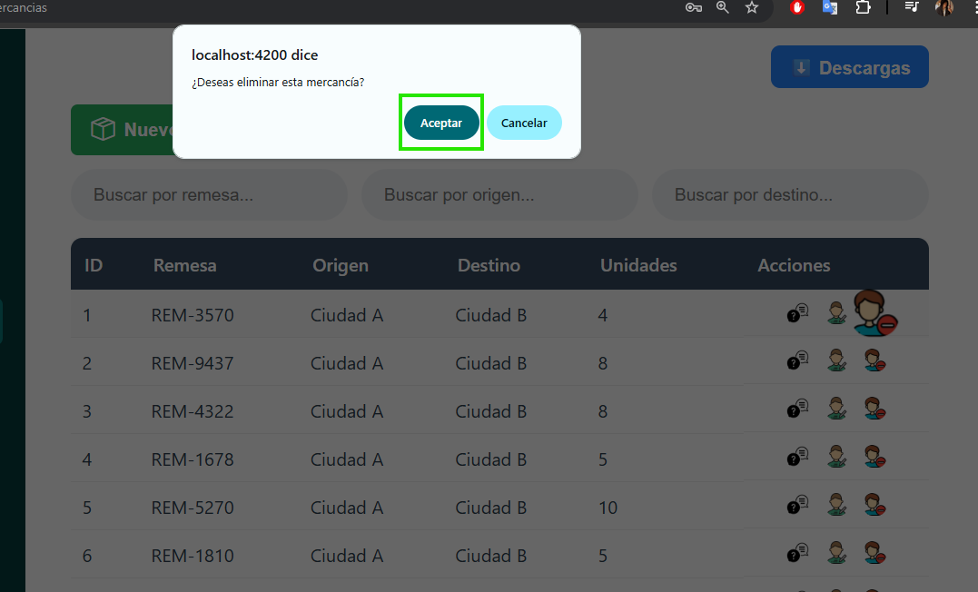

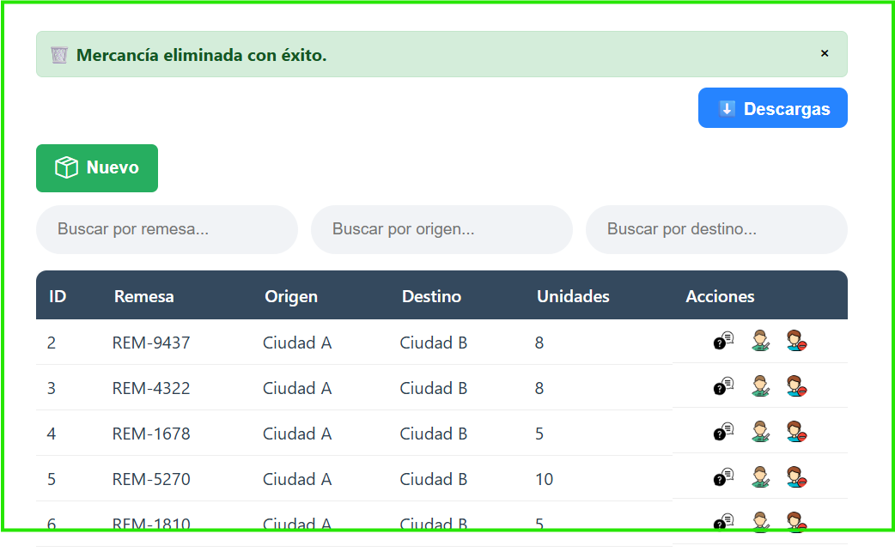
 | RESULTADO | Vizualizar la eliminacion de una mercancia

